상품제안서
스위스 생분해 플라스틱 볼펜 프로디아 DS3 Biotic prodir | 상품코드: F04153

 |  |  |  |  |  |  | 02-412-0044 | www.easy1.co.kr
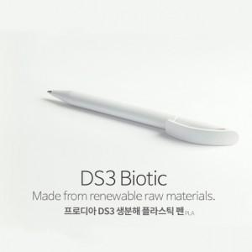 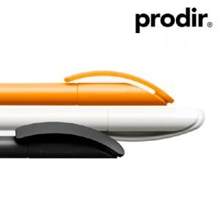

【상세/제작정보】 | ※ 레이저 인쇄는 검정 색상만 진행 가능합니다. ※ 재고문의 필수 입니다. ※ 기본 벌크 출고 되며, PET케이스 일반형 외 케이스 희망시 별도 문의 바랍니다.

【인쇄/포장옵션】 | 레이저, 풀칼라, 패드인쇄 / 포장지포장

【공급단가】 | 수량 | 200~ | 500~ | 1,000~ | 3,000~ | 5,000~
*VAT별도 | 단가 | 4,590원 | 4,420원 | 4,250원 | 4,080원 | 3,970원

【상품 URL】 | https://dev.easy1.co.kr:443/src/goods_detail.php?gdno=4153

